VIKOR
 | weight of each criteria (AHP method)
 | W price | 0.117384653
 | Wbody quality | 0.42232862798
 | Wairbag | 0.1888711042
 | Wfuel economy | 0.050256951308
 | Wmax speed | 0.060662026737
 | Wengine capacity | 0.16049663677

 |  |  | DM matrix (values from HW3)
 | fij | price | body quality | Airbag | Fuel economy | max speed | engine capacity
 | 2024 Ford Mustang GT fastback | $42,860 | 0.146178036 | 0.16854719424 | 16 | 155 | 5
 | 2024 Nissan Z Nismo | $65,750 | 0.28767686501 | 0.256933047 | 19 | 190 | 3
 | 2025 Cadillac CT5 v | $56,995 | 0.566145099 | 0.57451975876 | 21 | 156 | 3
 | weight | 0.117384653 | 0.42232862798 | 0.1888711042 | 0.050256951308 | 0.060662026737 | 0.16049663677

 |  | step1: Determining the best and worst scores for each criterion
 |  | price | body quality | Airbag | Fuel economy | max speed | engine capacity
 | f+ | $42,860 | 0.566145099 | 0.57451975876 | 21 | 190 | 5
 | f- | $65,750 | 0.146178036 | 0.16854719424 | 16 | 155 | 3

step2: Calculating the group average score S and the worst group score R
 |  | Si | Ri
 | 2024 Ford Mustang GT fastback | 0.72211871023 | 0.42232862798
 | 2024 Nissan Z Nismo | 0.72576943864 | 0.28003412067
 | 2025 Cadillac CT5 v | 0.29191266546 | 0.16049663677

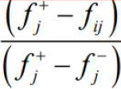
 | 2024 Ford Mustang GT fastback | 0 | 1 | 1 | 1 | 1 | 0
 | 2024 Nissan Z Nismo | 1 | 0.66307160376 | 0.78228614323 | 0.4 | 0 | 1
 | 2025 Cadillac CT5 v | 0.61751856706 | 0 | 0 | 0 | 0.97142857143 | 1

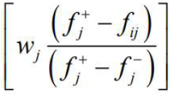
 | 2024 Ford Mustang GT fastback | 0 | 0.42232862798 | 0.1888711042 | 0.050256951308 | 0.060662026737 | 0
 | 2024 Nissan Z Nismo | 0.117384653 | 0.28003412067 | 0.14775124767 | 0.020102780523 | 0 | 0.16049663677
 | 2025 Cadillac CT5 v | 0.072487202718 | 0 | 0 | 0 | 0.058928825973 | 0.16049663677

step3: Calculating Q for each alternative based on R and 𝑆 |  |  |  |  |  |  |  |  | step4: Ranking the alternatives in descending order based on S , R and Q
 |  |  |  | S+ | S- | R+ | R- | γ
 |  | Qi |  | 0.29191266546 | 0.72576943864 | 0.16049663677 | 0.42232862798 | 0.5 | rank based on: | S | R | Q
 | 2024 Ford Mustang GT fastback | 0.99579270322 |  |  |  |  |  |  | 2024 Ford Mustang GT fastback | 2 | 3 | 3
 | 2024 Nissan Z Nismo | 0.7282713494 |  |  |  |  |  |  | 2024 Nissan Z Nismo | 3 | 2 | 2
 | 2025 Cadillac CT5 v | 0 |  |  |  |  |  |  | 2025 Cadillac CT5 v | 1 | 1 | 1

 |  |  |  |  |  |  |  |  | step5: Selecting the compromise solution (the best alternative)
since the first and the second conditions apply, we can choose Q[1] (cadillac) as our best alternative
 |  |  |  |  |  |  |  |  | DQ | 0.5
 |  |  |  |  |  |  |  |  | Q[2]-Q[1] | 0.7282713494

ELECTRE
weight of each criteria (AHP method)
W price | 0.117384653
Wbody quality | 0.42232862798
Wairbag | 0.1888711042
Wfuel economy | 0.050256951308
Wmax speed | 0.060662026737
Wengine capacity | 0.16049663677

 |  | DM matrix (values from HW3)
xij | price | body quality | Airbag | Fuel economy | max speed | engine capacity
2024 Ford Mustang GT fastback | $42,860 | 0.146178036 | 0.16854719424 | 16 | 155 | 5
2024 Nissan Z Nismo | $65,750 | 0.28767686501 | 0.256933047 | 19 | 190 | 3 |  |  |  | weight of each criteria (AHP method)
2025 Cadillac CT5 v | $56,995 | 0.566145099 | 0.57451975876 | 21 | 156 | 3 |  |  | price | body quality | Airbag | Fuel economy | max speed | engine capacity
 |  |  |  |  |  |  |  |  | 0.117384653 | 0.42232862798 | 0.1888711042 | 0.050256951308 | 0.060662026737 | 0.16049663677
 | step1: Unscaling using the simple soft normalization method |  |  |  |  |  |  |  |  | step2 : weighted matrix
rij | price | body quality | Airbag | Fuel economy | max speed | engine capacity |  | vij | price | body quality | Airbag | Fuel economy | max speed | engine capacity
2024 Ford Mustang GT fastback | 0.41599779301 | 0.146178036 | 0.16854719424 | 0.28571428571 | 0.30938123752 | 0.45454545455 |  | 2024 Ford Mustang GT fastback | 0.048831756582 | 0.061735169383 | 0.031833694685 | 0.014359128945 | 0.018767692903 | 0.072953016714 |  | 2024 Ford Mustang GT fastback | 1
2024 Nissan Z Nismo | 0.27117361838 | 0.28767686501 | 0.256933047 | 0.33928571429 | 0.37924151697 | 0.27272727273 |  | 2024 Nissan Z Nismo | 0.031831621097 | 0.1214941757 | 0.048527228293 | 0.017051465622 | 0.023005559042 | 0.043771810028 |  | 2024 Nissan Z Nismo | 2 |  | price | body quality | Airbag | Fuel economy | max speed | engine capacity
2025 Cadillac CT5 v | 0.31282858862 | 0.566145099 | 0.57451975876 | 0.375 | 0.31137724551 | 0.27272727273 |  | 2025 Cadillac CT5 v | 0.036721275325 | 0.2390992829 | 0.10851018122 | 0.01884635674 | 0.018888774792 | 0.043771810028 |  | 2025 Cadillac CT5 v | 3 |  | 1 | 2 | 3 | 4 | 5 | 6

step3: Forming the concordance and discordance sets

 |  | concordance sets |  |  |  |  |  |  | disconcordance sets
S12 | 6 |  |  |  |  |  | D12 | 1 | 2 | 3 | 4 | 5
S13 | 6 |  |  |  |  |  | D13 | 1 | 2 | 3 | 4 | 5
S21 | 1 | 2 | 3 | 4 | 5 |  | D21 | 6
S23 | 1 | 5 | 6 |  |  |  | D23 | 2 | 3 | 4 | 6
S31 | 1 | 2 | 3 | 4 | 5 |  | D31 | 6
S32 | 2 | 3 | 4 | 6 |  |  | D32 | 1 | 5 | 6

step4: calculating matrix I |  |  |  |  |  | step5: Calculating matrix NI |  |  |  |  |  |  | 1 | 2 | 3 | 4 | 5 | 6
 |  |  |  |  |  |  |  |  |  |  |  | v1j - v2j | 0.017000135486 | -0.059759006317 | -0.016693533608 | -0.0026923366772 | -0.0042378661393 | 0.029181206686
_ | 0.16049663677 | 0.16049663677 |  |  |  | - | 0.58257136755 | 0.41500961178 |  |  |  | v1j - v3j | 0.012110481258 | -0.17736411351 | -0.076676486538 | -0.0044872277954 | -0.00012108188969 | 0.029181206686
0.83950336323 | _ | 0.33854331651 |  |  |  | -0.4883147911 | - | 0 |  |  |  | v2j - v1j | -0.017000135486 | 0.059759006317 | 0.016693533608 | 0.0026923366772 | 0.0042378661393 | -0.029181206686
0.83950336323 | 0.82195332026 | _ |  |  |  | -0.16452711942 | 0.041576886788 | - |  |  |  | v2j - v3j | -0.0048896542276 | -0.1176051072 | -0.05998295293 | -0.0017948911181 | 0.0041167842496 | 0
 |  |  |  |  |  |  |  |  |  |  |  | v3j - v2j | 0.0048896542276 | 0.1176051072 | 0.05998295293 | 0.0017948911181 | -0.0041167842496 | 0
 |  |  |  |  |  |  |  |  |  |  |  | v3j - v1j | -0.012110481258 | 0.17736411351 | 0.076676486538 | 0.0044872277954 | 0.00012108188969 | -0.029181206686
step6: calculating matrix F

- | 0 | 0
1 | - | 0 |  | I bar: | 0.52674943946
1 | 1 | -

step7: calculating matrix G

- | 0 | 0
1 | - | 1 |  | NI bar: | 0.064385992599
1 | 1 | -

according to matrix Δ, option 3 outperforms the other two options.
A3 > A2 > A1
cadillac > nissan > ford
step8: calculating matrix Δ
 | 2024 Ford Mustang GT fastback | 2024 Nissan Z Nismo | 2025 Cadillac CT5 v
2024 Ford Mustang GT fastback | - | 0 | 0
2024 Nissan Z Nismo | 1 | - | 0
2025 Cadillac CT5 v | 1 | 1 | -

PROMETHEE
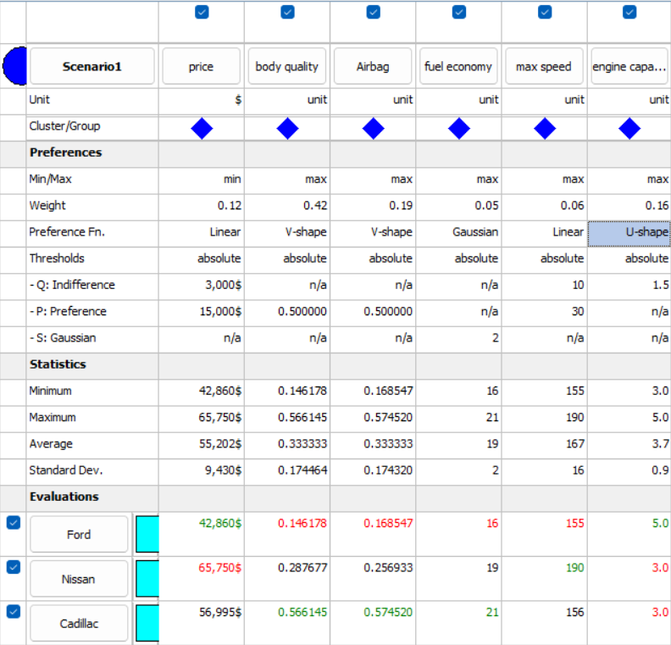
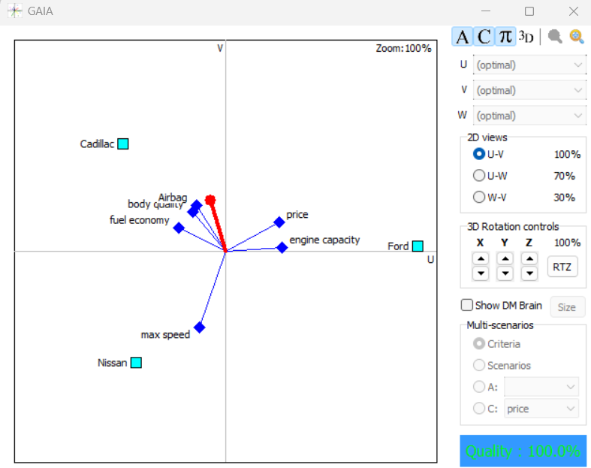
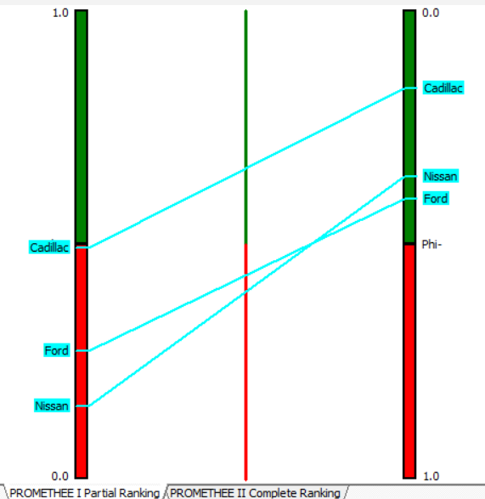
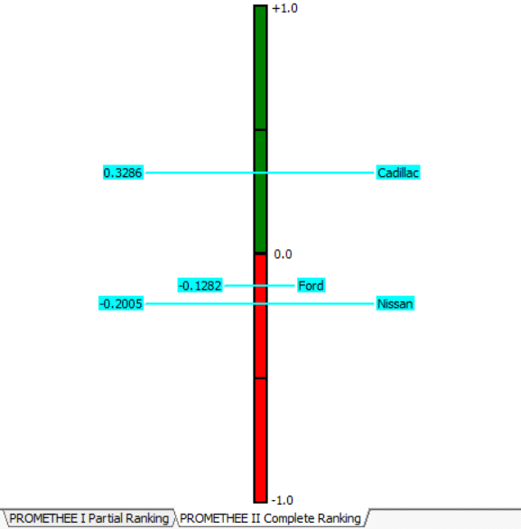
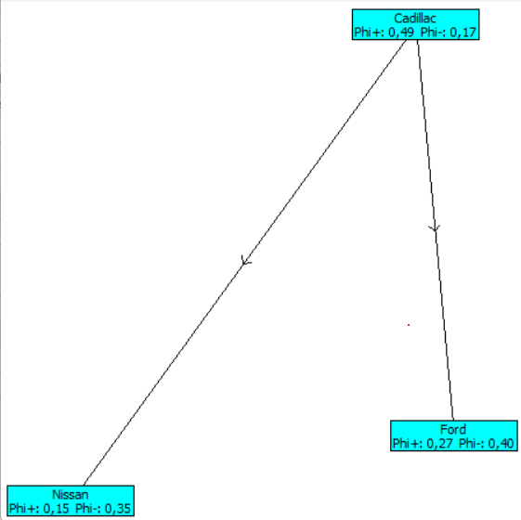
weight of each criteria (AHP method) |  | transpose of weight of each criteria (AHP method)
W price | 0.117384653 | W price | Wbody quality | Wairbag | Wfuel economy | Wmax speed | Wengine capacity
Wbody quality | 0.42232862798 | 0.117384653 | 0.42232862798 | 0.1888711042 | 0.050256951308 | 0.060662026737 | 0.16049663677
Wairbag | 0.1888711042
Wfuel economy | 0.050256951308
Wmax speed | 0.060662026737
Wengine capacity | 0.16049663677

 |  | DM matrix (values from HW3)
xij | price | body quality | Airbag | Fuel economy | max speed | engine capacity
2024 Ford Mustang GT fastback | $42,860 | 0.146178036 | 0.16854719424 | 16 | 155 | 5
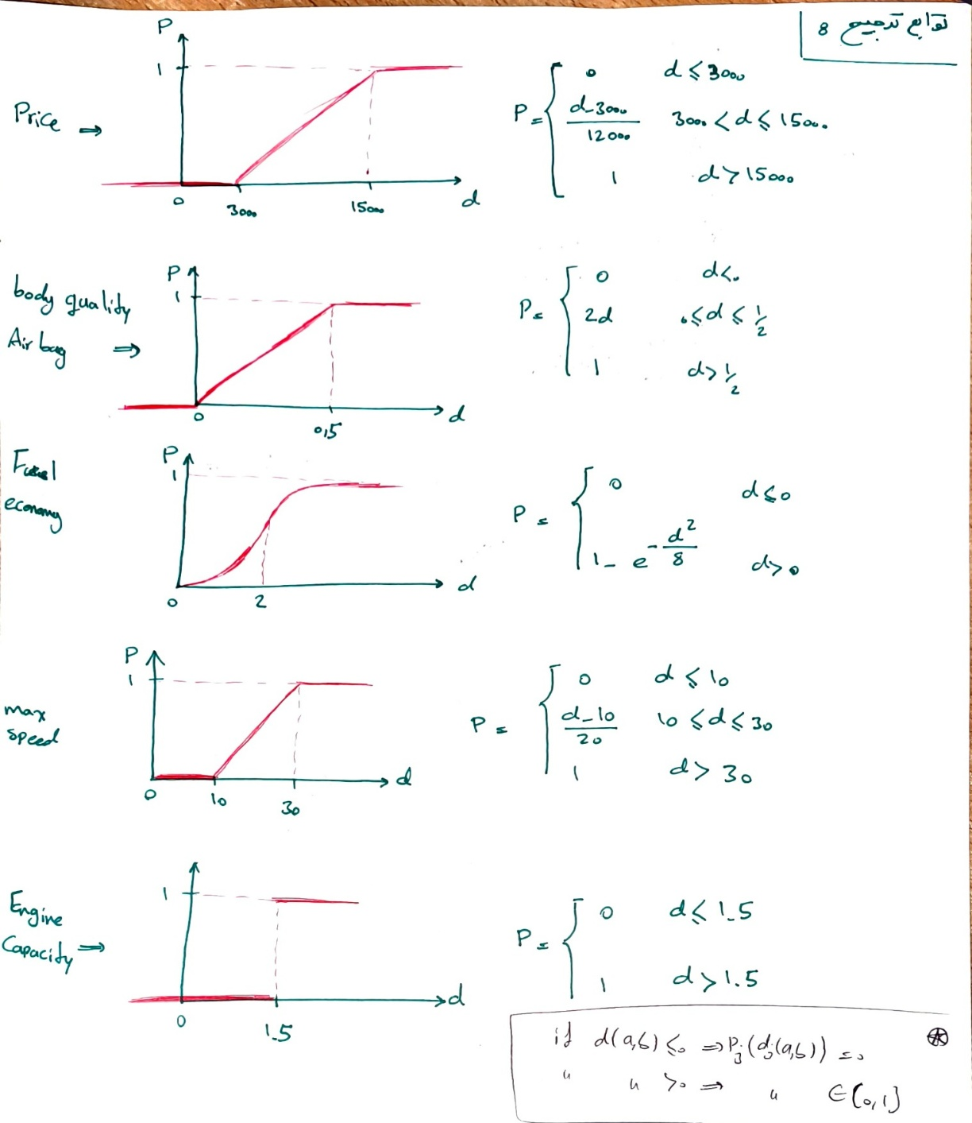
2024 Nissan Z Nismo | $65,750 | 0.28767686501 | 0.256933047 | 19 | 190 | 3
2025 Cadillac CT5 v | $56,995 | 0.566145099 | 0.57451975876 | 21 | 156 | 3
تحلیل تصاویر و نمودار های نرم افزار PROMETHEE: شکل شبکه یا promethee network نشان میدهد cadillac بهترین انتخاب است. چرا که بین تمام گزینه ها بیشترین فی مثبت و کمترین فی منفی را دارد. یا این حال مقایسه دو گزینه دیگر یعنی nissan و ford با promethee1 امکانپذیر نمیباشد. به این علت که ford هم فی مثبت و هم فی منفی بیشتری از nissan دارد.
در رابطه با نمودار GAIA، مشاهئه میشود که محور های price و max speed به خودروی ford نزدیک تر هستند به این معنا که این گزینه در این دو معیار پیشتاز است. همین تحلیل را برای دیگر محور های هر معیار نیز میتوان بکار برد. nissan در معیار max speed پیشتاز است و cadillac نیز در بقیه معیار ها شامل fuel economy, body quality و Airbag. همچنین محور قرمز یا همان بردار تصمیم (π) نمایانگر ترکیب وزن‌دارِ معیارهای تصمیم‌گیرنده است. هر گزینه ‌ای که بیشترین فاصله از مبدا را در جهت محور تصمیم داشته باشد، در رده‌بندی PROMETHEE در جایگاه بالاتری قرار می‌گیرد. که با توجه به شکل، cadillac جایگاه بالاتری نسبت به دیگر گزینه ها دارد. توجه: توابع ترجیح بکار برده شده، در شکل مقابل بصورت دستی رسم شده اند.
 |  |  | dj
 | price | body quality | Airbag | Fuel economy | max speed | engine capacity
ford , nissan | $22,890 | -0.14149882901 | -0.088385852766 | -3 | -35 | 2
ford , cadillac | $14,135 | -0.419967063 | -0.40597256453 | -5 | -1 | 2
nissan , cadillac | $(8,755) | -0.27846823399 | -0.31758671176 | -2 | 34 | 0
nissan , ford | $(22,890) | 0.14149882901 | 0.088385852766 | 3 | 35 | -2
cadillac , ford | $(14,135) | 0.419967063 | 0.40597256453 | 5 | 1 | -2
cadillac , nissan | $8,755 | 0.27846823399 | 0.31758671176 | 2 | -34 | 0

 |  |  | preference function-pj
 | price | body quality | Airbag | Fuel economy | max speed | engine capacity
ford , nissan | 1 | 0 | 0 | 0 | 0 | 1
ford , cadillac | 0.92791666667 | 0 | 0 | 0 | 0 | 1
nissan , cadillac | 0 | 0 | 0 | 0 | 1 | 0
nissan , ford | 0 | 0.28299765802 | 0.17677170553 | 0.67534753264 | 1 | 0
cadillac , ford | 0 | 0.839934126 | 0.81194512905 | 0.95606306638 | 0 | 0
cadillac , nissan | 0.47958333333 | 0.55693646798 | 0.63517342352 | 0.39346934029 | 0 | 0

global preference
 | π
ford , nissan | 0.27788128977
ford , cadillac | 0.2694198127
nissan , cadillac | 0.060662026737
nissan , ford | 0.24750801465
cadillac , ford | 0.55613001508
cadillac , nissan | 0.4312464129

 | ϕ(a) | ϕ+(a) | ϕ-(a)
2024 Ford Mustang GT fastback | -0.12816846362 | 0.27365055124 | 0.40181901486
2024 Nissan Z Nismo | -0.20047883064 | 0.15408502069 | 0.35456385134
2025 Cadillac CT5 v | 0.32864729427 | 0.49368821399 | 0.16504091972
promethee 1: ϕ+(Cadillac) > ϕ+(Ford) and ϕ-(Cadillac) < ϕ-(Ford) than: cadillacPford ϕ+(Cadillac) > ϕ+(nissan) and ϕ-(Cadillac) < ϕ-(nissan) than: cadillacPnissan ϕ+(ford) > ϕ+(nissan) and ϕ-(nissan) < ϕ-(Ford) than: nissanRford

promethee 2: ϕ(Cadillac) > ϕ(Ford) than: cadillacPford ϕ(Cadillac) > ϕ(nissan) than: cadillacPnissan ϕ(ford) > ϕ(nissan) than: fordRnissan

Question5
گزینه ها |  |  |  | روش ها + رتبه ها
 | AHP | ANP | Topsis-AHP | VIKOR | ELECTRE | PROMETHEE
2024 Ford Mustang GT fastback | 3 | 3 | 3 | 3 | 3 | 2
2024 Nissan Z Nismo | 2 | 1 | 2 | 2 | 2 | 3
2025 Cadillac CT5 v | 1 | 2 | 1 | 1 | 1 | 1

 |  |  |  | روش میانگین
گزینه ها |  |  |  | روش ها |  |  |  | رتبه بندی نهایی با توجه به میانگین رتبه ها
0 | AHP | ANP | Topsis-AHP | VIKOR | ELECTRE | PROMETHEE | میانگین رتبه ها
2024 Ford Mustang GT fastback | 3 | 3 | 3 | 3 | 3 | 2 | 2.8333333333 | 3
2024 Nissan Z Nismo | 2 | 1 | 2 | 2 | 2 | 3 | 2 | 2
2025 Cadillac CT5 v | 1 | 2 | 1 | 1 | 1 | 1 | 1.1666666667 | 1

 |  |  | BORDA METHOD
 | 2024 Ford Mustang GT fastback | 2024 Nissan Z Nismo | 2025 Cadillac CT5 v | S | رتبه بندی نهایی بر اساس S
2024 Ford Mustang GT fastback | 0 | 0 | 0 | 0 | 3
2024 Nissan Z Nismo | 1 | 0 | 0 | 1 | 2
2025 Cadillac CT5 v | 1 | 1 | 0 | 2 | 1

 |  |  | COPELAND METHOD
 | 2024 Ford Mustang GT fastback | 2024 Nissan Z Nismo | 2025 Cadillac CT5 v | S | S-S' | رتبه بندی نهایی بر اساس S
2024 Ford Mustang GT fastback | 0 | 0 | 0 | 0 | -2 | 3
2024 Nissan Z Nismo | 1 | 0 | 0 | 1 | 0 | 2
2025 Cadillac CT5 v | 1 | 1 | 0 | 2 | 2 | 1
S' | 2 | 1 | 0

 |  |  |  |  |  |  |  |  |  | REGIME METHOD
 |  |  | step1 |  |  |  |  |  |  |  | step4 - ماتریس اثرات
 | AHP | ANP | Topsis-AHP | VIKOR | ELECTRE | PROMETHEE |  |  | AHP | ANP | Topsis-AHP | VIKOR | ELECTRE | PROMETHEE
مرحله 4: تعیین ماتریس اثرات در این مرحله باید گزینه ها را نسبت به معیار ها(روش ها) رتبه بندی کنیم در این سوال چون از ابتدا همین کار را انجام داده بودیم و ماتریس تصمیم همان ماتریس رتبه ها بر اساس روش ها بود، میتوان نتیجه گرفت ماتریس مرحله 4 همان ماتریس مرحله 1 است
2024 Ford Mustang GT fastback | 3 | 3 | 3 | 3 | 3 | 2 |  | 2024 Ford Mustang GT | 3 | 3 | 3 | 3 | 3 | 2
2024 Nissan Z Nismo | 2 | 1 | 2 | 2 | 2 | 3 |  | 2024 Nissan Z Nismo | 2 | 1 | 2 | 2 | 2 | 3
2025 Cadillac CT5 v | 1 | 2 | 1 | 1 | 1 | 1 |  | 2025 Cadillac CT5 v | 1 | 2 | 1 | 1 | 1 | 1
Wj | 0.16666666667 | 0.16666666667 | 0.16666666667 | 0.16666666667 | 0.16666666667 | 0.16666666667

 |  |  | step2 |  |  |  | step3
E˜ ford-nissan | PROMETHEE |  |  |  |  |  | 0.16666666667
E˜ ford-cadillad |  |  |  |  |  |  | 0
E˜ nissan-ford | AHP | ANP | Topsis-AHP | VIKOR | ELECTRE |  | 0.83333333333
E˜ nissan-cadillac | ANP |  |  |  |  |  | 0.16666666667
E˜ cadillac-ford | AHP | ANP | Topsis-AHP | VIKOR | ELECTRE | PROMETHEE | 1
E˜ cadillac-nissan | AHP | Topsis-AHP | VIKOR | ELECTRE | PROMETHEE |  | 0.83333333333

با بررسی مقادیر مرحله 6 (محاسبه شاخص راهنما) با توجه به اینکه مقادیر مثبت این شاخص نشان از برتری گزینه مربوطه میدهند میتوان گفت: E nissan-ford > 0 => nissan > ford E cadillac-ford > 0 => cadillac > ford E cadillac-nissan > 0 => cadillac > nissan در نتیجه رتبه بندی نهایی از روش رجیم به این صورت است: Cadillac > Nisssan > Ford
 |  | step5: REGIME matrix |  |  |  |  | step6(E bar)
 | AHP | ANP | Topsis-AHP | VIKOR | ELECTRE | PROMETHEE
E ford-nissan | -1 | -1 | -1 | -1 | -1 | 1 | -0.66666666667
E ford-cadillad | -1 | -1 | -1 | -1 | -1 | -1 | -1
E nissan-ford | 1 | 1 | 1 | 1 | 1 | -1 | 0.66666666667
E nissan-cadillac | -1 | 1 | -1 | -1 | -1 | -1 | -0.66666666667
E cadillac-ford | 1 | 1 | 1 | 1 | 1 | 1 | 1
E cadillac-nissan | 1 | -1 | 1 | 1 | 1 | 1 | 0.66666666667

